关系图
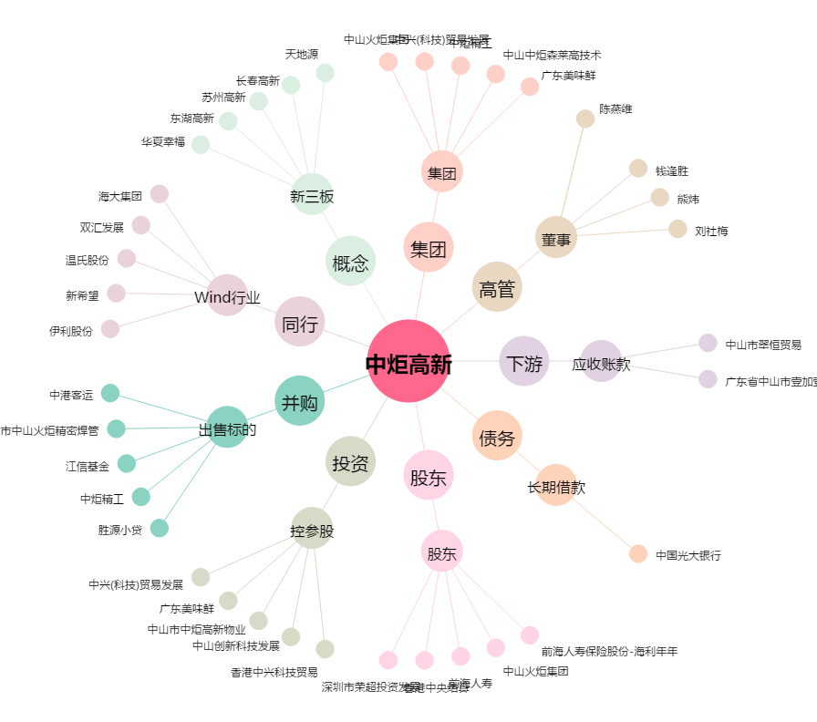
中炬高新[600872.SH] - 关系概览图

